Cavity1_1
 |  |  |  |  |  |  |  |  |  |  |  | 工程能力調査表 |  |  |  |  |  |  |  |  |  |  |  |  |  |  |  |  |  |  | 1 |  | 項中 |  | 3 | 項

図番 | NY0690 |  |  |  |  |  |  |  |  | 品名 |  | 絶縁カバーA |  |  |  |  |  |  |  | 工程能力調査 |  |  |  | 測定日 |  | 2023-12-22 |  |  |  | 備考

項 目
規 格 |  | 90.000 |  | 0.500 |  | 90.000 |  | 0.500 |  |  | 90.000 |  | 0.500 |  | 90.000 |  | 0.500 |  | 90.000 |  | 0.500 |  | 120.000 |  | 0.600 |  | 7.000 |  | 0.150 |  | 20.000 |  |  | 0.200
 |  |  |  | -0.500 |  |  |  | -0.500 |  |  |  |  | -0.500 |  |  |  | -0.500 |  |  |  | -0.500 |  |  |  | -0.600 |  |  |  | -0.150 |  |  |  |  | -0.200 |  |  | 90.00 | 90.00 | 90.00 | 90.00 | 90.00 | 120.00 | 7.00 | 20.00
測定機器 | Nexiv |  |  |  | Nexiv |  |  |  | Nexiv |  |  |  |  | Nexiv |  |  |  | Nexiv |  |  |  | Nexiv |  |  |  | Nexiv |  |  |  | Nexiv |  |  |  |  |  |  | 0.500 | 0.500 | 0.500 | 0.500 | 0.500 | 0.600 | 0.150 | 0.200
両側／片側 | 両側 |  |  |  | 両側 |  |  |  | 両側 |  |  |  |  | 両側 |  |  |  | 両側 |  |  |  | 両側 |  |  |  | 両側 |  |  |  | 両側 |  |  |  |  |  |  | (0.500) | (0.500) | (0.500) | (0.500) | (0.500) | (0.600) | (0.150) | (0.200)
1 |  |  | 89.9247 |  |  |  | 90.0992 |  |  |  |  | 89.8258 |  |  |  | 89.9146 |  |  |  | 89.8499 |  |  |  | 119.9831 |  |  |  | 7.0054 |  |  |  |  | 19.9999 |  |  |  | 89.925 | 90.099 | 89.826 | 89.915 | 89.850 | 119.983 | 7.005 | 20.000
2 |  |  | 89.9312 |  |  |  | 90.0902 |  |  |  |  | 89.8107 |  |  |  | 89.9064 |  |  |  | 89.8403 |  |  |  | 119.9765 |  |  |  | 6.9978 |  |  |  |  | 20.0033 |  |  |  | 89.931 | 90.090 | 89.811 | 89.906 | 89.840 | 119.977 | 6.998 | 20.003
3 |  |  | 89.9360 |  |  |  | 90.0899 |  |  |  |  | 89.8107 |  |  |  | 89.9149 |  |  |  | 89.8404 |  |  |  | 119.9880 |  |  |  | 6.9948 |  |  |  |  | 19.9980 |  |  |  | 89.936 | 90.090 | 89.811 | 89.915 | 89.840 | 119.988 | 6.995 | 19.998
4 |  |  | 89.9304 |  |  |  | 90.0939 |  |  |  |  | 89.8212 |  |  |  | 89.9247 |  |  |  | 89.8423 |  |  |  | 119.9899 |  |  |  | 6.9959 |  |  |  |  | 20.0035 |  |  |  | 89.930 | 90.094 | 89.821 | 89.925 | 89.842 | 119.990 | 6.996 | 20.004
5 |  |  | 89.9319 |  |  |  | 90.1035 |  |  |  |  | 89.8287 |  |  |  | 89.9206 |  |  |  | 89.8576 |  |  |  | 119.9938 |  |  |  | 6.9966 |  |  |  |  | 20.0038 |  |  |  | 89.932 | 90.104 | 89.829 | 89.921 | 89.858 | 119.994 | 6.997 | 20.004
6 |  |  | 89.9359 |  |  |  | 90.1039 |  |  |  |  | 89.8232 |  |  |  | 89.9168 |  |  |  | 89.8537 |  |  |  | 119.9871 |  |  |  | 6.9995 |  |  |  |  | 20.0113 |  |  |  | 89.936 | 90.104 | 89.823 | 89.917 | 89.854 | 119.987 | 7.000 | 20.011
7 |  |  | 89.9314 |  |  |  | 90.0947 |  |  |  |  | 89.8325 |  |  |  | 89.9091 |  |  |  | 89.8556 |  |  |  | 119.9824 |  |  |  | 6.9979 |  |  |  |  | 20.0057 |  |  |  | 89.931 | 90.095 | 89.833 | 89.909 | 89.856 | 119.982 | 6.998 | 20.006
8 |  |  | 89.9441 |  |  |  | 90.1030 |  |  |  |  | 89.8185 |  |  |  | 89.9255 |  |  |  | 89.8505 |  |  |  | 119.9851 |  |  |  | 6.9960 |  |  |  |  | 19.9980 |  |  |  | 89.944 | 90.103 | 89.819 | 89.926 | 89.851 | 119.985 | 6.996 | 19.998
9 |  |  | 89.9399 |  |  |  | 90.1015 |  |  |  |  | 89.8174 |  |  |  | 89.9139 |  |  |  | 89.8537 |  |  |  | 119.9889 |  |  |  | 6.9957 |  |  |  |  | 20.0076 |  |  |  | 89.940 | 90.102 | 89.817 | 89.914 | 89.854 | 119.989 | 6.996 | 20.008
10 |  |  | 89.9350 |  |  |  | 90.0920 |  |  |  |  | 89.8248 |  |  |  | 89.9194 |  |  |  | 89.8501 |  |  |  | 119.9929 |  |  |  | 6.9949 |  |  |  |  | 19.9998 |  |  |  | 89.935 | 90.092 | 89.825 | 89.919 | 89.850 | 119.993 | 6.995 | 20.000
11 |  |  | 89.9387 |  |  |  | 90.1097 |  |  |  |  | 89.8334 |  |  |  | 89.9161 |  |  |  | 89.8583 |  |  |  | 119.9986 |  |  |  | 6.9970 |  |  |  |  | 20.0057 |  |  |  | 89.939 | 90.110 | 89.833 | 89.916 | 89.858 | 119.999 | 6.997 | 20.006
12 |  |  | 89.9407 |  |  |  | 90.1037 |  |  |  |  | 89.8269 |  |  |  | 89.9161 |  |  |  | 89.8470 |  |  |  | 119.9928 |  |  |  | 6.9958 |  |  |  |  | 20.0038 |  |  |  | 89.941 | 90.104 | 89.827 | 89.916 | 89.847 | 119.993 | 6.996 | 20.004
13 |  |  | 89.9428 |  |  |  | 90.0963 |  |  |  |  | 89.8192 |  |  |  | 89.9193 |  |  |  | 89.8469 |  |  |  | 119.9956 |  |  |  | 6.9951 |  |  |  |  | 20.0038 |  |  |  | 89.943 | 90.096 | 89.819 | 89.919 | 89.847 | 119.996 | 6.995 | 20.004
14 |  |  | 89.9436 |  |  |  | 90.1058 |  |  |  |  | 89.8261 |  |  |  | 89.9242 |  |  |  | 89.8450 |  |  |  | 119.9938 |  |  |  | 6.9939 |  |  |  |  | 20.0038 |  |  |  | 89.944 | 90.106 | 89.826 | 89.924 | 89.845 | 119.994 | 6.994 | 20.004
15 |  |  | 89.9397 |  |  |  | 90.1097 |  |  |  |  | 89.8316 |  |  |  | 89.9274 |  |  |  | 89.8548 |  |  |  | 120.0005 |  |  |  | 6.9981 |  |  |  |  | 20.0058 |  |  |  | 89.940 | 90.110 | 89.832 | 89.927 | 89.855 | 120.001 | 6.998 | 20.006
16 |  |  | 89.9407 |  |  |  | 90.1084 |  |  |  |  | 89.8355 |  |  |  | 89.9178 |  |  |  | 89.8517 |  |  |  | 119.9899 |  |  |  | 6.9983 |  |  |  |  | 20.0055 |  |  |  | 89.941 | 90.108 | 89.836 | 89.918 | 89.852 | 119.990 | 6.998 | 20.006
...
 |  |  |  |  |  |  |  |  |  |  |  |  |  |  |  |  |  |  |  |  |  |  |  |  |  |  |  |  |  |  |  |  |  |  |  |  | 89.937 | 90.106 | 89.834 | 89.916 | 89.860 | 119.988 | 7.001 | 20.009
 |  |  |  |  |  |  |  |  |  |  |  |  |  |  |  |  |  |  |  |  |  |  |  |  |  |  |  |  |  |  |  |  |  |  |  |  | 89.937 | 90.103 | 89.827 | 89.917 | 89.846 | 120.001 | 6.998 | 20.008
 |  |  |  |  |  |  |  |  |  |  |  |  |  |  |  |  |  |  |  |  |  |  |  |  |  |  |  |  |  |  |  |  |  |  |  |  | 89.935 | 90.096 | 89.826 | 89.921 | 89.851 | 119.991 | 6.998 | 20.004
 |  |  |  |  |  |  |  |  |  |  |  |  |  |  |  |  |  |  |  |  |  |  |  |  |  |  |  |  |  |  |  |  |  |  |  |  | 89.942 | 90.103 | 89.827 | 89.922 | 89.847 | 120.001 | 6.999 | 20.008
 |  |  |  |  |  |  |  |  |  |  |  |  |  |  |  |  |  |  |  |  |  |  |  |  |  |  |  |  |  |  |  |  |  |  |  |  | 4.9717 | 11.7751 | 4.2759 | 0.203 | 0.019
 |  |  |  |  |  |  |  |  |  |  |  |  |  |  |  |  |  |  |  |  |  |  |  |  |  |  |  |  |  |  |  |  |  |  |  |  | 4.9742 | 11.7659 | 4.2208 | 0.202 | 0.005
...
片公差工程能力計算式
Cpk＝(USL-μ)/(3×σ)
USL：規格0.05
μ ：平均値
σ ：標準偏差
 | Keyence IM |  |  |  | Keyence IM |  |  |  | Keyence IM |  |  |  |  | Keyence IM |  |  |  | Keyence IM |  |  |  | Keyence IM |  |  |  | Keyence IM |  |  |  | Keyence IM
 | 5pcs/Lot (Xbar) |  |  |  | 5pcs/Lot (Xbar) |  |  |  | 5pcs/Lot (Xbar) |  |  |  |  | 5pcs/Lot (Xbar) |  |  |  | 5pcs/Lot (Xbar) |  |  |  | 5pcs/Lot (Xbar) |  |  |  | 5pcs/Lot (Xbar) |  |  |  | 5pcs/Lot (Xbar)

 |  |  |  |  |  |  |  |  |  |  |  |  |  |  |  |  |  |  |  |  |  |  |  |  |  |  |  |  |  |  |  | 承認 |  |  | 作成
 |  |  |  |  |  |  |  |  |  |  |  |  |  |  |  |  |  |  |  |  |  |  |  |  |  |  |  |  |  |  |  | 石井 |  |  | 今村

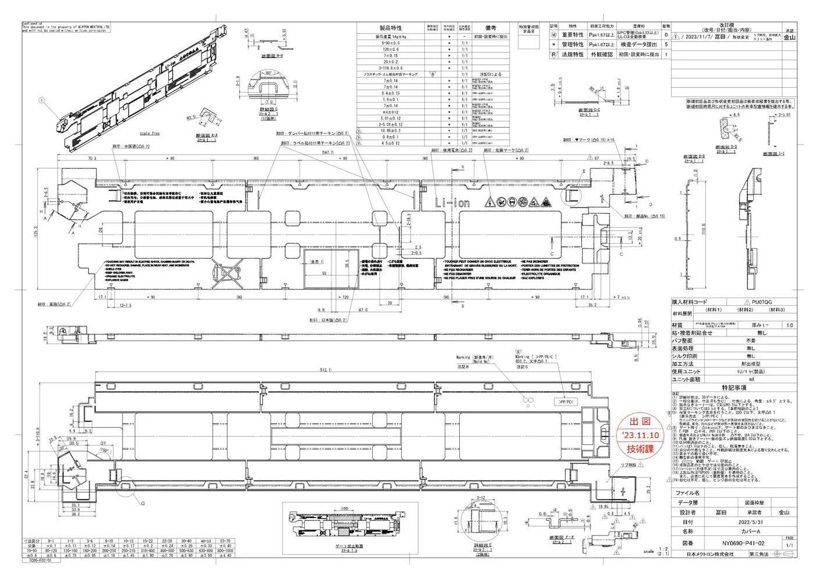
1-1
1-2
3
2
1-5
1-4
1-3
4

Cavity1_2
...
 |  |  |  |  |  |  |  |  |  | 110.607 | 110.713 | 110.828 | 67.044 | 8.512 | 19.011 | 0.850 | 4.438 | 5.364
 |  |  |  |  |  |  |  |  |  | 110.609 | 110.705 | 110.840 | 67.044 | 8.497 | 19.005 | 0.853 | 4.454 | 5.351
 |  |  |  |  |  |  |  |  |  | 110.608 | 110.706 | 110.812 | 66.874 | 8.497 | 18.997 | 0.856 | 4.450 | 5.355
 |  |  |  |  |  |  |  |  |  | 110.601 | 110.710 | 110.844 | 67.098 | 8.497 | 19.027 | 0.844 | 4.435 | 5.356
 |  |  |  |  |  |  |  |  |  | 4.9717 | 11.7751 | 4.2759 | 0.203 | 0.019
 |  |  |  |  |  |  |  |  |  | 4.9742 | 11.7659 | 4.2208 | 0.202 | 0.005
...
片公差工程能力計算式
Cpk＝(USL-μ)/(3×σ)
USL：規格0.05
μ ：平均値
σ ：標準偏差
Keyence IM | Keyence IM | Keyence IM | Keyence IM | Keyence IM | Keyence IM | Keyence IM | Keyence IM
5pcs/Lot (Xbar) | 5pcs/Lot (Xbar) | 5pcs/Lot (Xbar) | 5pcs/Lot (Xbar) | 5pcs/Lot (Xbar) | 5pcs/Lot (Xbar) | 5pcs/Lot (Xbar) | 5pcs/Lot (Xbar)

 |  |  |  |  |  |  |  | 承認 | 作成
 |  |  |  |  |  |  |  | 石井 | 今村

1-1
1-2
3
2
1-5
1-4
1-3
4

Cavity1_3
...
 |  |  |  |  |  |  |  |  |  | 5.364 |  |  |  |  | 5.364
 |  |  |  |  |  |  |  |  |  | 5.351 |  |  |  |  | 5.351
 |  |  |  |  |  |  |  |  |  | 5.355 |  |  |  |  | 5.355
 |  |  |  |  |  |  |  |  |  | 5.356 |  |  |  |  | 5.356
 |  |  |  |  |  |  |  |  |  | 4.9717 | 11.7751 | 4.2759 | 0.203 | 0.019
 |  |  |  |  |  |  |  |  |  | 4.9742 | 11.7659 | 4.2208 | 0.202 | 0.005
...
片公差工程能力計算式
Cpk＝(USL-μ)/(3×σ)
USL：規格0.05
μ ：平均値
σ ：標準偏差
Keyence IM | Keyence IM | Keyence IM | Keyence IM | Keyence IM | Keyence IM | Keyence IM | Keyence IM
5pcs/Lot (Xbar) | 5pcs/Lot (Xbar) | 5pcs/Lot (Xbar) | 5pcs/Lot (Xbar) | 5pcs/Lot (Xbar) | 5pcs/Lot (Xbar) | 5pcs/Lot (Xbar) | 5pcs/Lot (Xbar)

 |  |  |  |  |  |  |  | 承認 | 作成
 |  |  |  |  |  |  |  | 石井 | 今村

1-1
1-2
3
2
1-5
1-4
1-3
4

